상품제안서
uni제트스트림150소프트볼펜(0.38/0.5/0.7) | 상품코드: S36864

 |  |  |  |  |  |  | 02-713-8555 | www.synergygift.co.kr
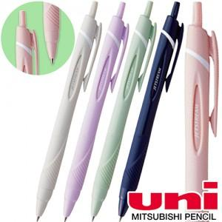

【상세/제작정보】

【인쇄/포장옵션】 | 실크, 풀칼라 / 포장불가능

【공급단가】 | 수량 | 300~ | 1,000~ | 3,000~ | 10,000~ | 20,000~
*VAT별도 | 단가 | 1,090원 | 1,060원 | 1,030원 | 980원 | 960원

【상품 URL】 | https://www.synergygift.co.kr:443/src/goods_detail.php?gdno=36864

